Hárok1
Príloha č. 1

ZADANIE S VÝKAZOM VÝMER /Návrh na plnenie kritérií
Predmet zákazky: Interiérové vybavenie materskej školy
Uchádzač vypĺňa iba zelenou podfarbené bunky
Návrh na plnenie kritérií
Obchodné meno uchádzača:
Sídlo uchádzača:
Šatutárny zástupca:
IČO:
IČ DPH:
Číslo účtu (IBAN):
Telefónne číslo:
E-mailová adresa:

 | Kritérium K1 - cena za predmet zákazky v eur s DPH
 | č. | Opis predmetu zákazky | MJ | Množstvo celkom | Jednotková cena v eur bez DPH | Cena za požadované množstvo v eur s DPH
 | 1 | Lavičková šatňa so štyrmi úložnými priestormi pre oblečenie a topánky vrátane priehradky na papuče. Materiál: drevotrieska. Rozmer: 133 x 138 x 64 cm (V x Š x H). Hĺbka sedu lavičky: 24 cm. Hĺbka skrinky: 36 cm. odtieň javor Vrátane dvierok - MDF doska o hrúbke až 18 mm. Dvierka môžu byť v nasledujúcich farbách - žltá, červená alebo oranžová. | ks | 8.000 |  | 0.000
 | 2 | Lavičková šatňa s dvomi úložnými priestormi pre oblečenie a topánky vrátane priehradky na papuče. Materiál: drevotrieska. Rozmer: 133 x 70 x 64 cm (V x Š x H). Hĺbka sedu lavičky: 24 cm. Hĺbka skrinky: 36 cm. odtieň javor. Vrátane dvierok - MDF doska o hrúbke až 18 mm. Dvierka môžu byť v nasledujúcich farbách - žltá, červená alebo oranžová. | ks | 2.000 |  | 0.000
 | 3 | Skriňa na posteľnú bielizeň pre 24 detí. Farba javor. Materiál laminovaná drevotrieska o hrúbke až 18 mm s ABS hranou o hrúbke až 2 mm. Vrátane dverí skrine. Rozmery skrine 125 x 206 x 40 cm (ŠxVxH). Rozmer vnútornej priehradky skrine: 39,5 x 23 x 40 cm (ŠxVxH). | ks | 2.000 |  | 0.000
 | 4 | Predeľovacia stena zelená. 54 x 101 cm. Materiál: laminovaná drevotrieska s ABS hranami. Hrúbka 2 cm. | ks | 3.000 |  | 0.000
 | 5 | Predeľovacia stena žltá. 54 x 101 cm. Materiál: laminovaná drevotrieska s ABS hranami. Hrúbka 2 cm. | ks | 3.000 |  | 0.000
 | 6 | Ležadlo vyrobené z masívneho javorového dreva. Hmotnosť do 10kg. Maximálna nosnosť min. 70kg. Rozmery 135 x 65 x 20 cm (D x Š x V). | ks | 40.000 |  | 0.000
 | 7 | Matrac nepremokavý. Môže byť vo farbách - žltá, červená alebo oranžová. Vyrobený z molitanu a zo všetkých strán je potiahnutý nepremokavou, laminovanou, netkanou textíliou zo 100% polypropylénu. Rozmer: 61 x 130 x 8 cm (Š x D x V). Hrúbka matraca: 8 cm. | ks | 40.000 |  | 0.000
 | 8 | Kúpelňová polička s vešiakmi. Farba zelená. Materiál laminátová drevotrieska. Výška zvislých predeľovacích priečok: 60 cm. Šírka poličky (priestor medzi zvyslími priečkami) 12cm. Šírka 71,2 cm. Hĺbka 11 cm | ks | 4.000 |  | 0.000
 | 9 | Kúpelňová polička s vešiakmi. Farba žltá. Materiál laminátová drevotrieska. Výška zvislých predeľovacích priečok: 60 cm. Šírka poličky (priestor medzi zvyslími priečkami) 12cm. Šírka 71,2 cm. Hĺbka 11 cm | ks | 4.000 |  | 0.000
 | 10 | Tabuľka s okienkom z plexiskla, ktorú je možné umiestniť na dvere alebo stenu pomocou pásky. Vhodná napr. na umiestnenie jedálneho lístka | ks | 2.000 |  | 0.000
 | 11 | Stolička vyrobená z oceľovej konštrukcie vrátane čalúnenia. Farba modrá. Rozmery 81 x 53,5 x 43 cm (V x Š x H). | ks | 6.000 |  | 0.000
 | 12 | Drevená stolička z masívneho dreva. Farba javor (profil 4,7 x 1,8 cm). Sedadlo a operadlo z kvalitnej trvácnej preglejky o hrúbke 6 mm. Plastové pätky na nožičkách stoličiek (ochrana podlahy pred poškriabaním). Výška 35 cm. | ks | 60.000 |  | 0.000
 | 13 | Stolová doska 18 mm. Štvorec 80 cm x 80 cm. Materiál javorová drevotrieska s laminovaným povrchom. Opatrené ABS hranami vrátane nôh stola, súčasťou ktorého sú nadstavce umožňujúce prispôsobovať výšku stolov (od 58 do 76 cm). | ks | 1.000 |  | 0.000
 | 14 | Stolová doska 18 mm. Obdlžník 125 cm x 80 cm. Materiál javorová drevotrieska s laminovaným povrchom. Opatrené ABS hranami vrátane nôh stola, súčasťou ktorého sú nadstavce umožňujúce prispôsobovať výšku stolov (od 40 do 58 cm). | ks | 12.000 |  | 0.000
 | 15 | Multifunkčná skriňa ako vešiaková skriňa alebo policová skriňa. Všetky skrinky a šatne musia mať výrez na podlahovú lištu. Materiál skriniek: kvalitná drevotrieska s otieňom javor. Vrátane dvierok. Farba dvierok môže byť žltá, červená alebo oranžová. Balenie musí obsahovať ako police, tak aj vešiakové komponenty. - ABS hrany o hrúbke až 2 mm - drevotrieskové dosky o hrúbke až 18 mm Rozmer: 78 x 40 x 166 cm Odtieň javor | ks | 2.000 |  | 0.000
 | 16 | Písací stôl. Odtieň javor. Materiál: boky stola - z dosky MDF, potiahnutou oteruvzdornou, umývateľnou fóliou. Rozmer: 120 x 65 x 74 cm. Vrátane 6 zásuviek, ktoré sú vybavené poistkou proti vypadávaniu. | ks | 2.000 |  | 0.000
 | 17 | Zostava s rozmermi 226 x 87 x 264 cm (ŠxVxH). Zostava musí obsahovať jednotlivé skrinky (7ks) vrátane dvierok, zásuviek a 2ks kontajnerov. Predeľovacie poličky 2 ks. Farebná kombinácia zelená / vanilka. Zostava je variabilná, t.j. môže sa upraviť, rozostaviť. | ks | 1.000 |  | 0.000 | Nižšie uvedené obrázky sú ilustračné, požiadavky uvedené v popise sú záväzné. Ekvivalenty: V prípade, že uchádzač identifikuje konkrétny výrobok konkrétneho výrobcu, môže ponúknuť výrobky / tovary iného výrobcu. Tieto musia spĺňať všetky požiadavky vyplývajúce z výkazu výmer (rozmery, farba, funkčnosť, atď.)
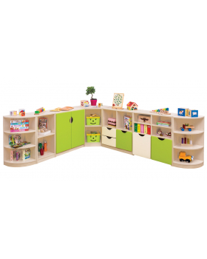
 | 18 | Zostava s rozmermi 488 x 166 x 186 cm (ŠxVxH). Zostava musí obsahovať jednotlivé skrinky (11ks) vrátane dvierok, zásuviek a skrinky "nadstavec", ktorým sa rozšíri úložný priestor jednej z vyššie uvedených skriniek. Fareba vanilka. Zostava je variabilná, t.j. môže sa upraviť, rozostaviť. | ks | 1.000 |  | 0.000 | Príklad zostavy uvedenej v riadku 34 | Príklad zostavy uvedenej v riadku 35 | Príklad zostavy uvedenej v riadku 36
 | 19 | Zostava s rozmermi 320 x 190 x 40 cm (ŠxVxH). Zostava obsahuje 4 ks skriniek vrátane dvierok Zostava je variabilná, t.j. môže sa upraviť, rozostaviť. | ks | 1.000 |  | 0.000 | 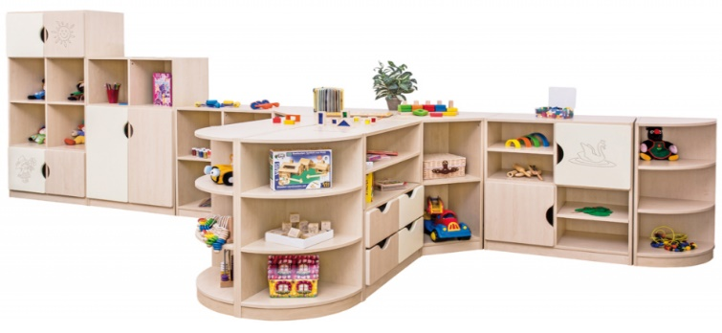 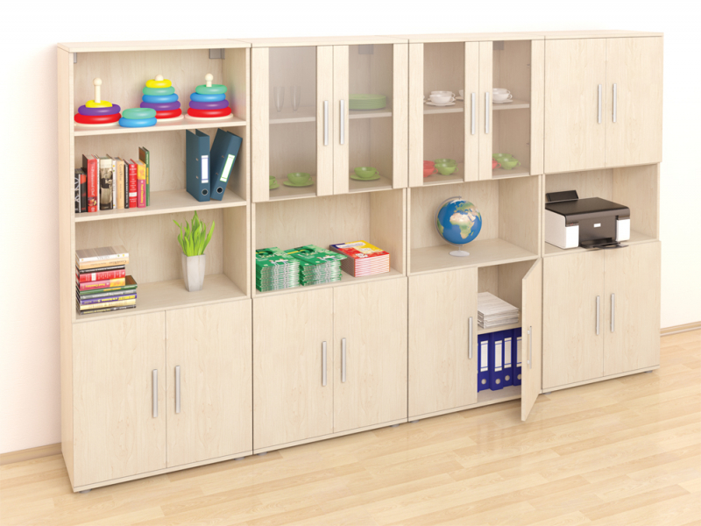
 | 20 | Kancelársky stôl. Materiál dosky: laminovaná drevotrieska s hrúbkou 18 mm. Odtieň javor. Ošetrená kvalitnými ABS hranami. Nohy stola a konštrukcia sú oceľové, ošetrené práškovou farbou. Nohy stola sú výškovo nastaviteľné. Výška stola aj so stolovou doskou je 69 až 85 cm. Rozmer 180 x 120 x 60 x 80 cm. | ks | 1.000 |  | 0.000
 | 21 | Kontajner so 4 zásuvkami.Materiál: laminovaná drevotrieska s hrúbkou 18 mm, v odtieni javor. 4 zásuvky, vrchná uzamykateľná. Kontajner na kolieskach. Zásuvky sú vybavené systémom tichého zatvárania. Rozmer: 43 x 60 x 59 cm. | ks | 1.000 |  | 0.000
 | 22 | Kancelárska stolička so sieťovaným operadlom, nastaviteľnou výškou a opierkami na ruky. Rozmer: 57 x 56 x 87 - 99 cm (Š x H x V). | ks | 2.000 |  | 0.000
 | 23 | Skrinka s priehradkami. Odtieň javor. Materiál: laminované, drevotrieskové dosky s hrúbkou 18 mm a ABS hranou s hrúbkou 2 mm. Súčasťou skríň sú dvierka vyrobené z rovnakého materiálu. Dvierka majú úchytku a zámok (každý zámok obsahuje 2 kľúče). Hĺbka skríň 60 cm. Skriňa obsahuje 5 priehradok, každá sa dá uzamknúť. Rozmer priehradky: 41,5 x 34 x 60 cm. Rozmer: 45 x 190 x 60 cm (ŠxVxH). | ks | 2.000 |  | 0.000
 | 24 | Šatníková skriňa. Odtieľ javor. Materiál: laminované, drevotrieskové dosky s hrúbkou 18 mm a ABS hranou s hrúbkou 2 mm. Súčasťou skríň sú dvierka vyrobené z rovnakého materiálu. Dvierka majú úchytku a zámok (súčasťou sú dva klúče). Hĺbka skríň 60 cm. V strede je priehradka, ktorá oddeľuje policovú časť a tyč na vešanie. Dĺžka tyče: 50 cm. Rozmer police: 29 x 28 x 60 cm. Rozmer: 85 x 190 x 60 cm (ŠxVxH) | ks | 2.000 |  | 0.000
 |  |  |  |  | spolu v eur s DPH | 0.000
 |  |  |  |  | počet bodov za kritérium K1 | 70.00

 | Kritérium č. 2: Lehota dodania
 |  | Ucházdačom ponúkaná lehota dodania v kalendárnych dňoch
 | návrh uchádzača
 | počet bodov | 30.000

 | Údaje potrebné na výpočet bodov v kritériu č. 2
 | Maximálna lehota dodania |  | Váha kritéria
 | 42 kalendárnych |  | 30

 | Počet bodov spolu: |  | 100.000

 | V ................ |  | Podpis uchádzača

 | Čestné vyhlásenie: Predložením tejto ponuky zároveň čestne vyhlasujem, že spĺňam všetky podmienky účasti stanovené vo Výzve na predkladanie ponúk, spĺňam a akceptujem všetky požiadavky na predmet zákazky a postupujem v súlade s etickým kódexom uchádzača vydaným Úradom pre verejné obstarávanie: https://www.uvo.gov.sk/zaujemcauchadzac/eticky-kodex-zaujemcu-uchadzaca-54b.html

